市町村別年齢３区分別人口割合
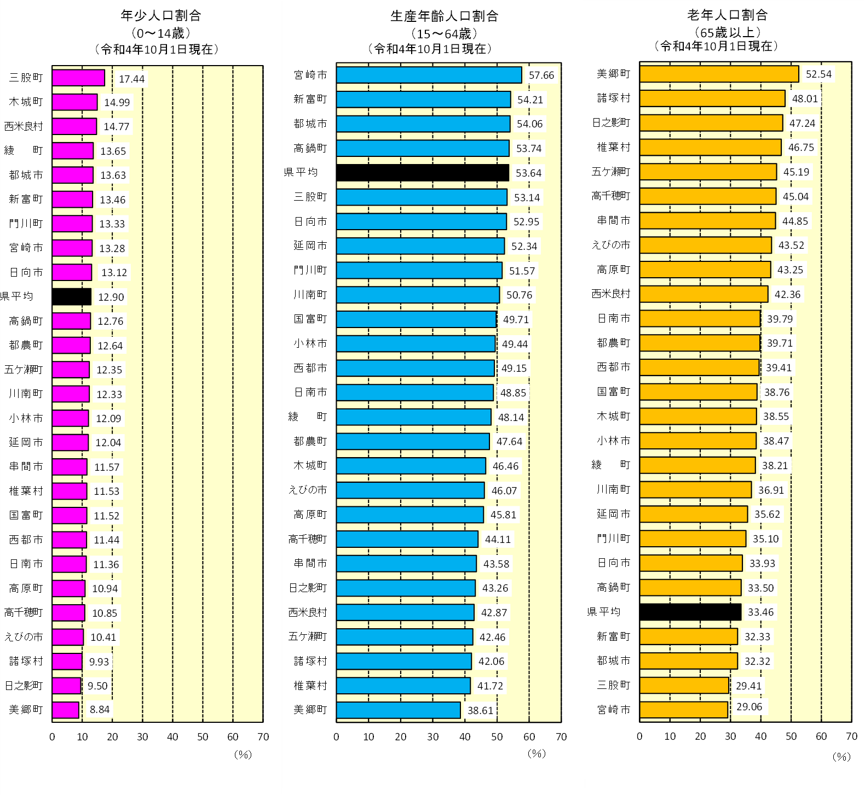
年齢３区分別人口及び構成比
 |  |  |  |  |  |  |  |  |  |  |  |  |  | （人、％）
 |  |  | 令和4年10月1日現在
市町村 |  | 総数 | 年少人口（0～14歳） |  |  |  | 生産年齢人口（15～64歳） |  |  |  | 老年人口（65歳～）
 |  |  | 総数 | 男 | 女 | 構成比 | 総数 | 男 | 女 | 構成比 | 総数 | 男 | 女 | 構成比
宮崎県 |  | 1,051,518 | 135,602 | 69,190 | 66,412 | 12.90 | 564,073 | 277,715 | 286,358 | 53.64 | 351,843 | 149,854 | 201,989 | 33.46
宮崎市 |  | 399,476 | 53,046 | 26,902 | 26,144 | 13.28 | 230,351 | 112,003 | 118,348 | 57.66 | 116,079 | 49,543 | 66,536 | 29.06
都城市 |  | 158,777 | 21,640 | 11,041 | 10,599 | 13.63 | 85,827 | 41,965 | 43,862 | 54.06 | 51,310 | 21,620 | 29,690 | 32.32
延岡市 |  | 115,101 | 13,863 | 7,134 | 6,729 | 12.04 | 60,239 | 30,391 | 29,848 | 52.34 | 40,999 | 17,072 | 23,927 | 35.62
日南市 |  | 48,956 | 5,559 | 2,853 | 2,706 | 11.36 | 23,916 | 11,985 | 11,931 | 48.85 | 19,481 | 8,260 | 11,221 | 39.79
小林市 |  | 42,574 | 5,149 | 2,658 | 2,491 | 12.09 | 21,047 | 10,298 | 10,749 | 49.44 | 16,378 | 6,913 | 9,465 | 38.47
日向市 |  | 58,311 | 7,651 | 3,959 | 3,692 | 13.12 | 30,873 | 15,326 | 15,547 | 52.95 | 19,787 | 8,439 | 11,348 | 33.93
串間市 |  | 16,137 | 1,867 | 945 | 922 | 11.57 | 7,033 | 3,518 | 3,515 | 43.58 | 7,237 | 3,096 | 4,141 | 44.85
西都市 |  | 27,830 | 3,184 | 1,638 | 1,546 | 11.44 | 13,679 | 6,799 | 6,880 | 49.15 | 10,967 | 4,697 | 6,270 | 39.41
えびの市 |  | 16,931 | 1,763 | 857 | 906 | 10.41 | 7,800 | 3,953 | 3,847 | 46.07 | 7,368 | 3,200 | 4,168 | 43.52
市計 |  | 884,093 | 113,722 | 57,987 | 55,735 | 12.86 | 480,765 | 236,238 | 244,527 | 54.38 | 289,606 | 122,840 | 166,766 | 32.76
北諸県郡 | 三股町 | 25,521 | 4,452 | 2,299 | 2,153 | 17.44 | 13,562 | 6,449 | 7,113 | 53.14 | 7,507 | 3,199 | 4,308 | 29.41
 | 計 | 25,521 | 4,452 | 2,299 | 2,153 | 17.44 | 13,562 | 6,449 | 7,113 | 53.14 | 7,507 | 3,199 | 4,308 | 29.41
西諸県郡 | 高原町 | 8,370 | 916 | 481 | 435 | 10.94 | 3,834 | 1,912 | 1,922 | 45.81 | 3,620 | 1,605 | 2,015 | 43.25
 | 計 | 8,370 | 916 | 481 | 435 | 10.94 | 3,834 | 1,912 | 1,922 | 45.81 | 3,620 | 1,605 | 2,015 | 43.25
東諸県郡 | 国富町 | 18,027 | 2,077 | 1,032 | 1,045 | 11.52 | 8,962 | 4,378 | 4,584 | 49.71 | 6,988 | 2,996 | 3,992 | 38.76
 | 綾町 | 6,784 | 926 | 479 | 447 | 13.65 | 3,266 | 1,591 | 1,675 | 48.14 | 2,592 | 1,128 | 1,464 | 38.21
 | 計 | 24,811 | 3,003 | 1,511 | 1,492 | 12.10 | 12,228 | 5,969 | 6,259 | 49.28 | 9,580 | 4,124 | 5,456 | 38.61
児湯郡 | 高鍋町 | 19,500 | 2,488 | 1,291 | 1,197 | 12.76 | 10,480 | 5,252 | 5,228 | 53.74 | 6,532 | 2,791 | 3,741 | 33.50
 | 新富町 | 16,301 | 2,194 | 1,112 | 1,082 | 13.46 | 8,837 | 4,537 | 4,300 | 54.21 | 5,270 | 2,318 | 2,952 | 32.33
 | 西米良村 | 968 | 143 | 81 | 62 | 14.77 | 415 | 234 | 181 | 42.87 | 410 | 174 | 236 | 42.36
 | 木城町 | 4,729 | 709 | 333 | 376 | 14.99 | 2,197 | 1,077 | 1,120 | 46.46 | 1,823 | 784 | 1,039 | 38.55
 | 川南町 | 14,759 | 1,820 | 958 | 862 | 12.33 | 7,492 | 3,643 | 3,849 | 50.76 | 5,447 | 2,354 | 3,093 | 36.91
 | 都農町 | 9,697 | 1,226 | 583 | 643 | 12.64 | 4,620 | 2,332 | 2,288 | 47.64 | 3,851 | 1,669 | 2,182 | 39.71
 | 計 | 65,954 | 8,580 | 4,358 | 4,222 | 13.01 | 34,041 | 17,075 | 16,966 | 51.61 | 23,333 | 10,090 | 13,243 | 35.38
東臼杵郡 | 門川町 | 16,935 | 2,257 | 1,137 | 1,120 | 13.33 | 8,734 | 4,386 | 4,348 | 51.57 | 5,944 | 2,530 | 3,414 | 35.10
 | 諸塚村 | 1,410 | 140 | 80 | 60 | 9.93 | 593 | 316 | 277 | 42.06 | 677 | 307 | 370 | 48.01
 | 椎葉村 | 2,385 | 275 | 147 | 128 | 11.53 | 995 | 546 | 449 | 41.72 | 1,115 | 519 | 596 | 46.75
 | 美郷町 | 4,545 | 402 | 212 | 190 | 8.84 | 1,755 | 945 | 810 | 38.61 | 2,388 | 1,056 | 1,332 | 52.54
 | 計 | 25,275 | 3,074 | 1,576 | 1,498 | 12.16 | 12,077 | 6,193 | 5,884 | 47.78 | 10,124 | 4,412 | 5,712 | 40.06
西臼杵郡 | 高千穂町 | 11,115 | 1,206 | 642 | 564 | 10.85 | 4,903 | 2,509 | 2,394 | 44.11 | 5,006 | 2,213 | 2,793 | 45.04
 | 日之影町 | 3,368 | 320 | 150 | 170 | 9.50 | 1,457 | 779 | 678 | 43.26 | 1,591 | 696 | 895 | 47.24
 | 五ケ瀬町 | 3,264 | 403 | 214 | 189 | 12.35 | 1,386 | 717 | 669 | 42.46 | 1,475 | 675 | 800 | 45.19
 | 計 | 17,747 | 1,929 | 1,006 | 923 | 10.87 | 7,746 | 4,005 | 3,741 | 43.65 | 8,072 | 3,584 | 4,488 | 45.48
町村計 |  | 167,678 | 21,954 | 11,231 | 10,723 | 13.09 | 83,488 | 41,603 | 41,885 | 49.79 | 62,236 | 27,014 | 35,222 | 37.12
注１）宮崎県人口は、社会動態で県外のみを推計要素としているので、市町村の積み上げ人口には一致しない。
注２）令和4年10月1日現在の各人口の総数及び構成比は、令和２年国勢調査結果（不詳補完値による。）に基づき県の推計値を算出している。

人口ピラミッド（県）
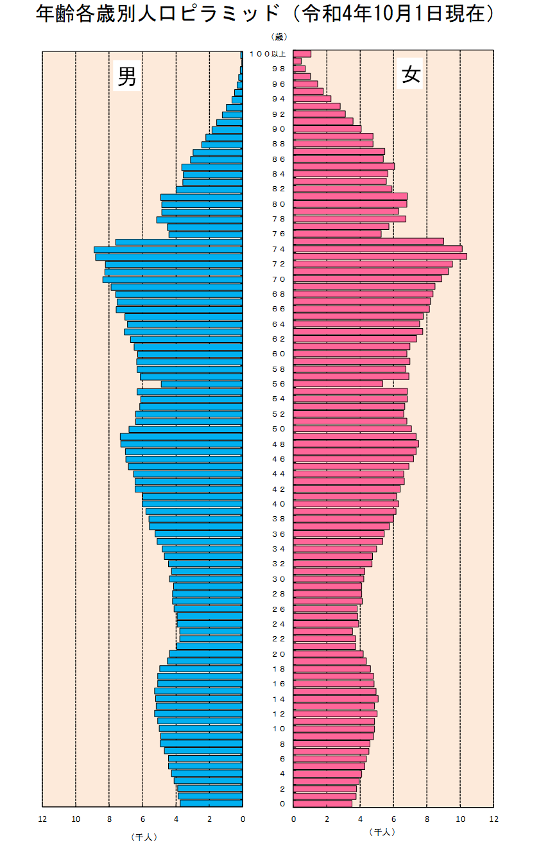

日中戦争の動員による昭和13～14年の出生減

終戦前後における出生減

昭和22～24年の
第一次ベビブーム

昭和41年 丙午年における出生減

昭和46～49年の
第二次ベビブーム

